正文
 |  |  |  |  | STM32 | ⑴ | ⑶ | ① | ② | ⑸⑹⑺⑻⑼⑽
第十讲：固件库的介绍 |  |  |  |  |  | ⑵ | ⑷ | ③ | ④ | ⑤⑥⑦⑧⑨⑩
 | CMSIS标准介绍：
 |  | CMSIS标准的英文全称是Cortex Microcontroller Software Interface Standard，
 |  | 翻译过来就是ARM Cortex微控制器软件接口标准。
 |  | 因为基于Cortex内核的芯片生产厂商有很多，不只是ST公司。
 |  | 为了解决不同厂家生产的Crotex芯片软件兼容问题，ARM公司和其他芯片厂商制定了这个CMSIS标准。
 |  | 这样就能保证所有公司的库函数都一样，方便用户使用
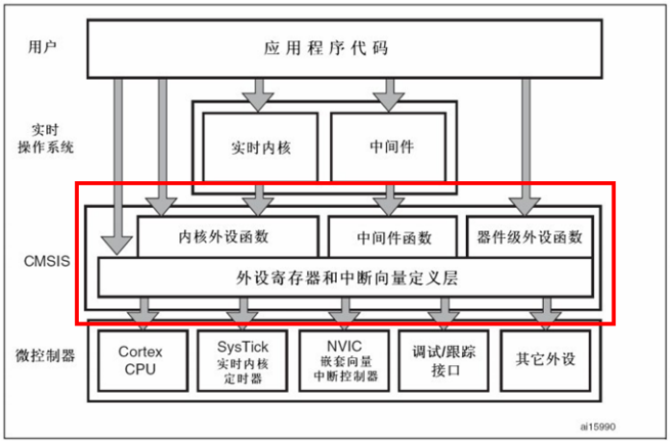

第十一讲：库函数模板创建，使用库函数点亮LED，位带操作
 | 没听

第十二讲：时钟树
 | 时钟的作用：
 |  | 为单片机系统提供了一个稳定的机械周期，从而使系统能正常运行
 | 初始化函数（SystemInit）的作用：
 |  | 系统时钟SYSCLK设置为72MHZ
 |  | AHB总线时钟设置为72MHZ
 |  | APB1总线时钟设置为36MHZ
 |  | APB2总线时钟设置为72MHZ
 |  | PLL时钟设置为72MHZ
 | 库函数介绍：
 |  | 库函数都声明在这个文件中stm32f10x_rcc.h
 |  | 以cmd结尾的都是始能函数
 |  | 以config结尾的都是配置函数
 |  | 以Init结尾的都是初始化函数
 | 使能函数介绍：
 |  | RCC_HSICmd |  | 时钟源始能
 |  | RCC_LSICmd |  | 时钟源始能
 |  | RCC_PLLCmd |  | 时钟源始能
 |  | RCC_RTCCLKCmd |  | 外设始能
 |  | RCC_AHBPeriphClockCmd |  | 外设始能 | AHB总线始能
 |  | RCC_APBxPeriphClockCmd |  | 外设始能 | APB1，2总线始能
 | 系统时钟设置步骤：
 |  | ⑴RCC_DeInit(); //将外设RCC寄存器初始化
 |  | ⑵RCC_HSEConfig(RCC_HSE_ON);//设置外部高速晶振（HSE），因为要把外部高速晶振设置成时钟源
 |  | ⑶RCC_HCLKConfig(RCC_SYSCLK_Div1);//设置AHB时钟（HCLK）为1分频，因为系统时钟是72M，所以AHB时钟时72M
 |  | ⑷RCC_PCLK1Config(RCC_HCLK_Div2);//设置低速AHB时钟（PCLK1），APB1总线2分频，所以是36M
 |  | ⑸RCC_PCLK2Config(RCC_HCLK_Div1);//设置高速AHB时钟（PCLK2），APB2总线1分频，所以是72M
 |  | ⑹RCC_PLLConfig(div,pllm);//选择PLL时钟源，并设置倍频系数
 |  | ⑺RCC_PLLCmd(ENABLE); //使能PLL
 |  | ⑻RCC_GetFlagStatus(RCC_FLAG_PLLRDY)==RESET//等待PLL就绪
 |  | ⑼RCC_SYSCLKConfig(RCC_SYSCLKSource_PLLCLK);//把PLL设置为系统时钟的来源（SYSCLK）
 |  | ⑽while(RCC_GetSYSCLKSource()!=0x08);//等待系统时钟源，是PLL就退出
 | 自定义系统时钟，eg：
 |  | 只需要修改这两个参数就可以
 |  | ⑹RCC_PLLConfig(div,pllm);//选择PLL时钟源，并设置倍频系数

第十三讲：位带操作
 | 概念：
 |  | 在学习51单片机时就已经使用过位操作，比如使用sbit对单片机IO口的定义，
 |  | 但是STM32中并没有这类关键字，而是通过访问位带别名区来实现
 |  | 即把每个比特位膨胀成一个３２字节的字，通过访问这些字就达到了访问比特位的目的
 |  | eg：
 |  |  | BSRR寄存器有32个位，就可以把这32个位映射到32个地址上，当我们去访问这32个地址就达到访问32个比特的目的
 | STM32支持位带操作的区域：
 |  | ⑴SRAM 区的最低 1MB 范围
 |  | ⑵片内外设区的最低 1MB范围（APB1/2，AHB外设）
 |  | 因为外设都在都在APB1/2，AHB上，SRAM基本不适用
 | 位带区与位带别名区地址转换：
 |  | 外设位带区与外设位带别名区的地址转换公式：
 |  | AliasAddr = 0x42000000+ (A-0x40000000)*8*4 +n*4
 |  | SRAM位带区与SRAM位带别名区的地址转换公式：
 |  | AliasAddr = 0x22000000+ (A-0x20000000)*8*4 +n*4
 |  | A：表示我们要操作的那个位所在的寄存器的地址
 |  | n：位序号
 | 位带操作的优点：
 |  | ⑴控制GPIO口输入输出非常简单
 |  | ⑵操作串行接口芯片非常方便（DS1302、74HC595等）
 |  | ⑶代码简洁，阅读方便
 | 位带操作GPIO示例：
 |  | 没听，感觉很简单

视频路径
D:\songkewei\STM32\songkewei\光盘资料\普中STM32-PZ6806L--PZ6806D开发板资料\普中STM32-PZ6806L开发板资料-B\3--手把手开发讲解视频

D:\AAAAAAAAA程序员\光盘资料\普中STM32-PZ6806L--PZ6806D开发板资料\普中STM32-PZ6806L开发板资料-B\3--手把手开发讲解视频

D:\STM32\songkewei\光盘资料\普中STM32-PZ6806L--PZ6806D开发板资料\普中STM32-PZ6806L开发板资料-B\3--手把手开发讲解视频
代码路径
D:\STM32\songkewei\光盘资料\普中STM32-PZ6806L--PZ6806D开发板资料\普中STM32-PZ6806L开发板资料-A\4-实验程序\库函数版

时钟树
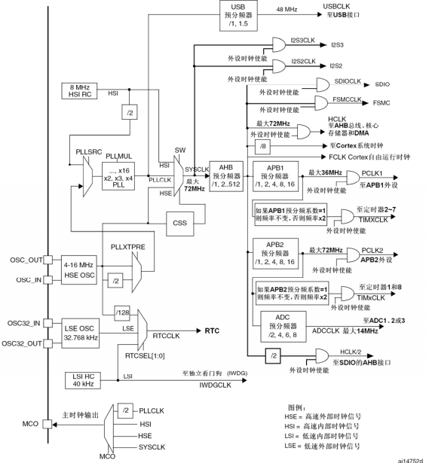
五个时钟源：
HSI，PLL，HSE，LSE，LSI
前三个是高速时钟源
后两个是低速时钟源
HSE和LSE是外部时钟源，外部接了晶振
STM32内部由USB的模块，串行接口的引擎需要一个48M的时钟源，时钟源只能选择锁相环，可以进行1\1.5分频，

HSI是内部高速时钟
8M的RC振荡器，可以作为系统时钟，或者PLL锁相环的输入

系统时钟是绝大部分片上外设的时钟源
可以由HSI，PLL，HSE提供，一半由锁相环提供，因为只有锁相环能提供72M的时钟

锁相环PLL是用来倍频的
外部进来的时钟频率最大8M，系统时钟最大72M，就是通过锁相环实现的倍频

HSE是外部高速时钟
由外部的两个晶振引脚提供频率，开发板使用的是8M的晶振
HSE可以作为锁相环的输入和系统时钟

RTC可以选择三个时钟源

LSE是外部低速时钟
主要给RTC提供时钟源

LSI是内部低速时钟
40K的RC振荡器
这个时钟源可以给独立看门狗和RTC提供时钟频率

外部需要时钟时可以用这部分来提供
时钟源可以自己选择

芯片手册的截图

